ゲーム概要
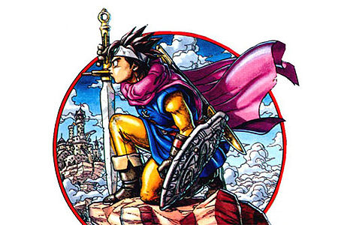
ゲーム概要
 |  | 世界観イメージ
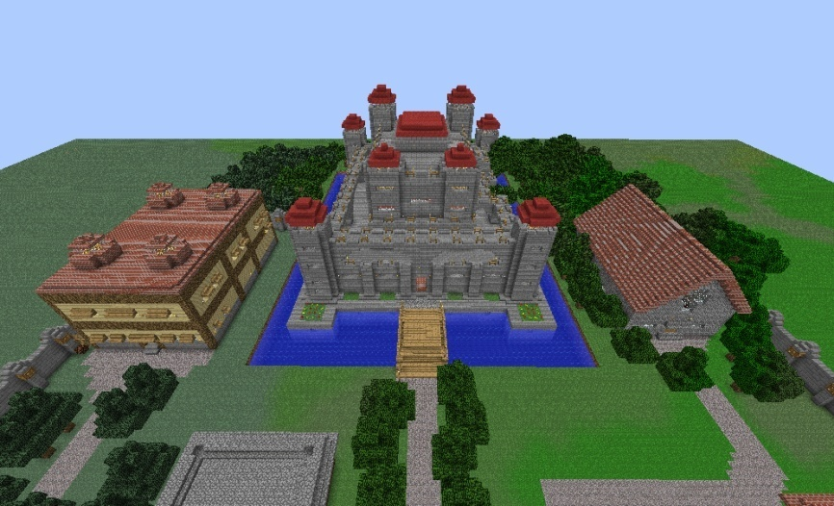
 | まおゆう系ドラクエ３風3DRPG

 | 物語
 | アーリア城の城下街に生まれた勇者は今年で１６歳
 | 勇者として独り立ちできる年になり、町はお祭り騒ぎ…
 | とはならず、いつもの日常であった。
 | 何も変わらぬ晴れた昼下がり、青年はアーリア城を訪れる。
 | これから始まる大冒険に胸躍らせ、恐怖心に打ち勝ちながら
 | 青年は一歩一歩その歩みを進めるのである。

 |  | 出典URL | http://seiga.nicovideo.jp/seiga/im2782495 |  | 出典URL | http://blog.livedoor.jp/goodgames/archives/7106996.html


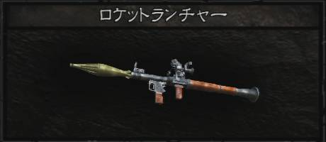
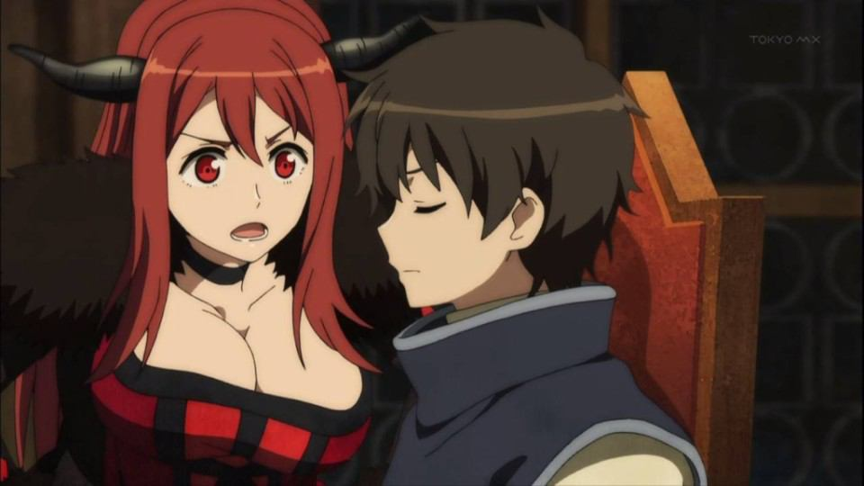
 |  |  |  | イメージ画像
 |  |  |  | 魔王 |  | 隠し武器 | 仲間が魔王イメージ
 | ゲーム内容
 | 主人公と2人の仲間を引き連れ、物語の終着に待つ魔王を打倒する本格ＲＰＧ
 | 魔王を倒すべく「伝説の聖櫃」を世界にある７つの国の王家から賜る旅に出る主人公
 | その道中には、暗い洞窟、天への塔、魔物に支配された大神殿、神の宿る霊峰
 | の４つの試練を乗り越えなければならない

 | そして、その先に待つのは魔を統べる王の居る城
 | 果たして、勇者の運命や如何に…！

 | と、思いきや
 | 実は、最初の仲間選択で魔王が紛れている!?
 | しかも何だか親密な関係にどんどん発展！！？
 | 主人公とヒロイン達（魔王もいるよ！）のハチャメチャでムチャクチャな冒険譚が爆誕！

 | 最後の最後で魔王を「倒す」か「倒さない」かの選択肢を選ぶことに
 | 倒すとHappyEnd(?),倒さないとTrueEnd
 | しかし「倒さない」を選択するためには必要な条件が!!
 | 仲間と交流し、好感度を上げていくと…

 | 二週目以降もまだまだ遊べる「強くてニューゲーム」機能搭載！
 | 周回を重ねるごとに強くなっていく魔物たち…そして、倒されたボスたちの慟哭がダンジョンの深奥から響き渡る…
 | ボスの討伐ターン数アタック（武器防具のおまけあり）
 | クリアタイムによって次周に武器防具追加（バイオハザードのロケラン的な）
 | などなど、追加要素満載！

 | 魔王を倒さなかった場合、次週に「隠しダンジョン」が出現！！
 | 魔王よりも更に強大な力に、主人公たちは打ち勝てるのか…

戦闘システム
戦闘システム

 | 概要
 | シンボルエンカウントでＦＦ６のようなＡＴＢによる戦闘 |  |  |  |  | ※戦闘の仕方はFF6っぽいものに。 |  |  | ※戦闘への突入はFF13っぽいものに
 | 出来れば戦闘はウェイトとアクティブ選べるようにしたい |  |  |  |  | 参考動画 | http://www.nicovideo.jp/watch/sm23886197 |  | 参考動画 | http://www.nicovideo.jp/watch/sm11618592
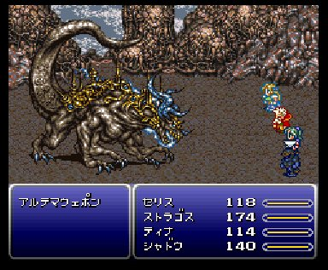
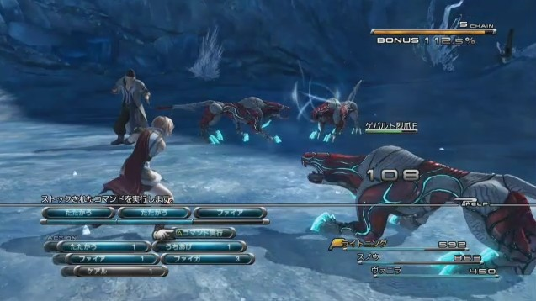
 | バトルへの移行はシームレスに行う（FF13っぽいもの）

 | バトルにおけるウェイト
 | ターン制バトルのように
 | 自分の順番が来たら全ての状態が停止する
 | 但し、アニメーションはそのまま

 | バトルにおけるアクティブ
 | 自分の順番が来ても全ての状態は
 | 動き続ける
 | 但し、「逃げる」判定中は停止する

戦闘の詳細
 | 使用できるコマンド
 | ・戦う | 装備している武器による戦闘
 | ・防御 | 使用したターン、現在の防御力ｘ１０に防御力が上昇する

 | キャラは「魔法」か「特技」のどちらか一方のみを使用できる。両方は所持出来ない
 | ・魔法 | 属性効果のある攻撃、もしくはサポート
 | ・特技 | 魔法が使えないキャラの特殊攻撃方法、ドラクエ６的なもの

 | 主人公のみ使用可能
 | ・作戦 | 味方をAI行動にするかどうかが選択できる
 |  | たたかえ！ | 戦うコマンドを使用して攻撃するのみ。対象は左側からターゲットにしていく。選択した敵が既にやられていた場合は、次の敵をターゲットとする
 |  | 守れ！ | 防御コマンドのみ使用する
 |  | 回復しろ！ | 魔法もしくは特技もしくはアイテムで味方を回復する。回復する魔法がない場合は特技、特技もない場合はアイテム、アイテムもない場合は防御を行う。回復を行えるキャラがいない場合も防御を行う
 |  | 命令を聞け！ | ユーザが任意の行動をさせる

 | ・アイテム | 所持しているアイテムを使用することが可能。装備変更も可能にする
 | ・逃げる | 戦闘から離脱。戦闘に参加していた相手は消滅させる
 |  |  |  |  | ※正確には、敵オブジェクトを地面の中に移動させる

敵情報
 | 敵の行動パターン
 |  | 雑魚敵 |  | 詳細未定
 |  | 強雑魚敵
 |  | 中ボス敵
 |  | ボス敵
 |  | 特殊敵
 |  | 隠し敵
 | 以上の６種類を作成出来たらしたい
 | また、特殊敵は個体ごとに作成しても面白いかも知れない

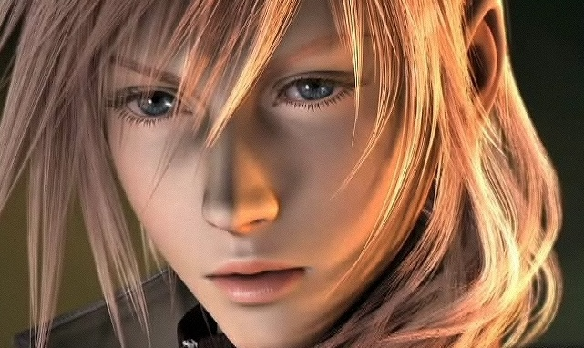
パラメータ関連 |  |  |  |  |  |  |  | キャライメージ
 | キャラパラメータ
 | ATK | 攻撃能力 | 物理ﾀﾞﾒｰｼﾞ計算に使用
 | DEF | 防御能力 | 物理ﾀﾞﾒｰｼﾞ計算に使用
 | MATK | 魔法攻撃能力 | 魔法ﾀﾞﾒｰｼﾞ計算に使用
 | MDEF | 魔法防御能力 | 魔法ﾀﾞﾒｰｼﾞ計算に使用
 | STR | 体力 | HPの増加率万分率に使用
 | HIT | 命中能力 | 攻撃の当たり判定に使用
 | SPD | 行動速度能力 | 行動順番、逃走成功率万分率に使用
 | LUK | 運能力 | 命中率万分率、バッドステータス付着率万分率、逃走成功率万分率に使用

 |  |  |  |  |  |  |  | 技イメージ
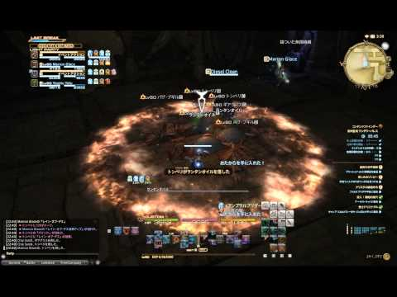
 | 技パラメータ
 | ATK | 攻撃能力 | たたかうorｽｷﾙの威力
 | HIT | 命中能力 | 攻撃の当たり判定に使用
 | ABNOR | 状態異付与能力 | キャラのLUKに左右される
 | RANGE | 攻撃範囲 | 単体、複数、全体
 | TYPE | スキルのタイプ | 攻撃なのか、防御なのか、スキルなのか
 | ATTR | 属性 | 火、水、風、土、雷、光、闇、無

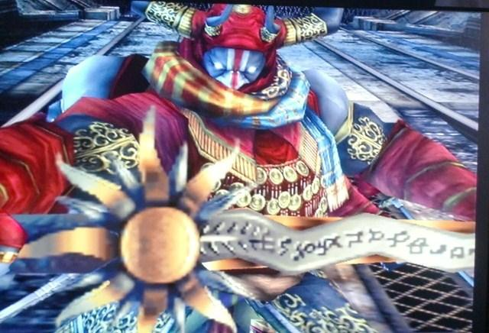
 |  |  |  |  |  |  |  | 武器イメージ
 | 武器パラメータ
 | ATK | 攻撃能力 | 剣、長刀のみ
 | MATK | 魔法攻撃能力 | 杖、ダガーのみ
 | HIT | 命中能力 | 武器自体の命中能力
 | ＬＩＭＩＴ | 必要最低レベル | 装備レベル


 |  |  |  |  |  |  |  | 防具イメージ
 | 防具パラメータ
 | DEF | 防御能力 | 鎧のみ
 | MDEF | 魔法防御能力 | ローブのみ
 | STR | 体力 | 軽鎧のみ
 | SPD | 命中能力 | ブーツのみ
 | LIMIT | 必要最低レベル | 装備レベル


 |  |  |  |  |  |  |  | 装飾品イメージ
 | 装飾品パラメータ
 | ATK | 攻撃能力
 | DEF | 防御能力
 | MATK | 魔法攻撃能力
 | MDEF | 魔法防御能力
 | STR | 体力 |  | ※品毎に１～３つのどれかのパラメータ変動をさせる予定
 | HIT | 命中能力 |  | 効果は装備レベルによって幅を持たせてランダムにする
 | SPD | 行動速度能力
 | LUK | 運能力
 | LIMIT | 必要最低レベル

ゲーム全体の流れ
 | ゲーム全体の流れ

 | 遷移で使用される矢印の意味は以下の通り
 | 任意遷移 | 「→」
 | 強制遷移 | 「⇒」

 |  | プロローグ目標
 | プロローグ |  | 冒険の準備 | 夢の中イメージ |  | 街Ａイメージ
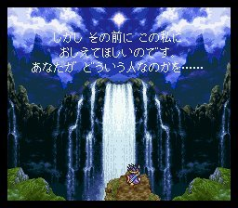
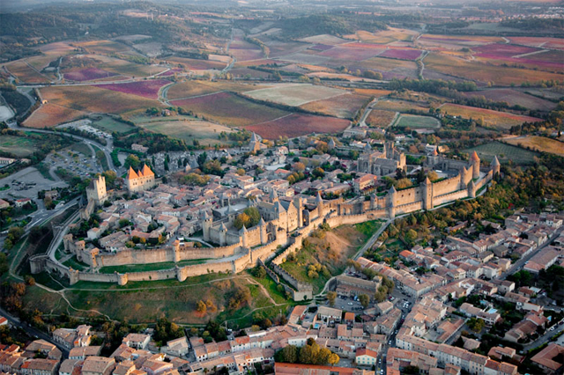
 |  | プロローグ概要
 |  |  | ゲームの内容説明
 |  |  | 主人公の名称の設定もここで行う

 |  | この章の遷移

 |  |  | 夢の中(仮) ⇒ 街Ａ

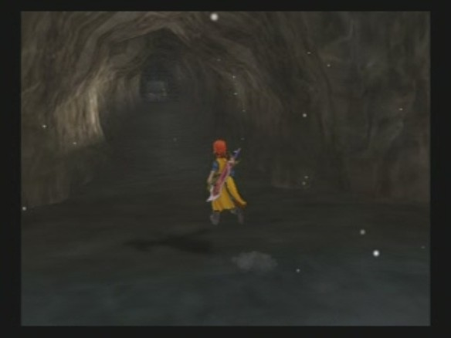
 |  | 第一章目標
 | 第一章 |  | 魔物の巣窟を駆逐せよ
 |  |  |  |  | 第一章フィールドイメージ |  | 洞窟イメージ
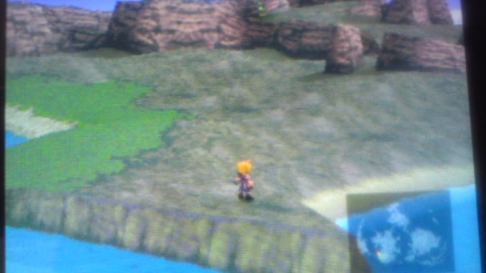

 |  | 第一章概要
 |  |  | チュートリアルも兼ねた比較的簡単なダンジョンを攻略する
 |  |  | 敵の数も少なめに設定

 |  | 第一章遷移

 |  |  | 街Ａ → フィールド → 洞窟のダンジョン(A) → ボス ⇒ 街Ａ

 |  | 第二章目標
 |  |  | 呪われた神殿を救え
 | 第二章

 |  | 第二章概要
 |  |  | 本格的に冒険をしてもらう
 |  |  | 基本は一緒だが、少しだけ難易度を上げる
 |  |  | 難易度は敵の強さで調整
 |  |  | ダンジョンは二つあるのでそこまで複雑にしない

 |  | 第二章遷移

 |  |  | 街Ａ → フィールド → 街Ｂ → フィールド → 街Ｃ →
 |  |  | 塔のダンジョン(街Ｃの中にある) → 街Ｃ → フィールド →
 |  |  | 神殿のダンジョン → ボス ⇒ 街Ｃ

 |  | 第三章目標
 |  |  | 魔王征伐
 | 第三章

 |  | 第三章概要
 |  |  | 最後の章なので少しだけ敵を強くする
 |  |  | ダンジョンも少し長めに設定
 |  |  | その替わりに敵から獲得できる経験値とお金を増量
 |  |  | 魔王の強さは周回毎で強くなるようにする

 |  | 第三章遷移

 |  |  | 街Ｃ → フィールド → 街Ｄ → フィールド → 山のダンジョン →
 |  |  | フィールド → 街Ｅ → フィールド → 洞窟ダンジョン(B) →
 |  |  | フィールド → 魔王城 → ボス ⇒ Ending

名称一覧
 | 街Ａ
 | 街Ｂ
 | 街Ｃ
 | 街Ｄ
 | 街Ｅ
 | フィールド
 | 洞窟のダンジョン(A)
 | 洞窟のダンジョン(B)
 | 塔のダンジョン
 | 神殿のダンジョン
 | 山のダンジョン
 | 魔王城

